常用公式
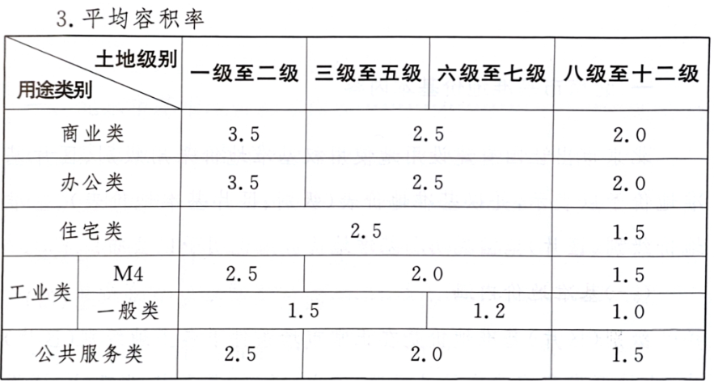
土地年期修正 |  |  |  |  |  |  |  | 红线外基础设施建设费（北京）
 |  |  |  |  |  |  |  | 基础设施建设费（土地开发费） 土地面积单价
价值时点 | 2026-02-03 |  |  |  |  |  |  |  | 通路 | 通电 | 通讯 | 通上水 | 通下水 | 通热 | 通燃气 | 平整 | 合计
法定最高/出让年限 | 终止日期 | 剩余土地使用年限 | 年期修正系数 | 报酬率-土地 |  |  |  | 一至二级 | 80 | 70 | 20 | 30 | 45 | 60 | 50 | 20 | 375
40 | 2026-12-19 | 1 | 0.0424 | 4.00% |  |  |  | 三至七级 | 70 | 60 | 15 | 25 | 40 | 50 | 40 | 15 | 315
50 | 2036-12-19 | 11 | 0.4042 | 4.00% |  |  |  | 八至九级 | 60 | 50 | 10 | 20 | 35 | 40 | 30 | 10 | 255
70 | 2056-12-19 | 31 | 0.7505 | 4.00% |  |  |  | 折算至建筑面积 | 级别平均容积率 | 1.05
 |  |  |  |  |  |  |  | 基础设施建设费（土地开发费）
不同年限间价值的换算 |  |  |  |  |  |  |  |  | 通路 | 通电 | 通讯 | 通上水 | 通下水 | 通热 | 通燃气 | 平整 | 合计 | 仅作参考用
年限 |  |  | 报酬率-土地 |  | 年期修正系数 |  |  | 一至二级 | 76 | 67 | 19 | 29 | 43 | 57 | 48 | 19 | 358
N | 70 | Y（N） | 4.50% | K(N) | 0.9541 |  |  | 三至七级 | 67 | 57 | 14 | 24 | 38 | 48 | 38 | 14 | 300
n | 40 | Y（n） | 4.50% | K(n) | 0.8281 |  |  | 八至九级 | 57 | 48 | 10 | 19 | 33 | 38 | 29 | 10 | 244
已知V（N），求取V（n） |  |  |  |  |  |  |  | 估价对象容积率 | 2.5 | 容积率修正系数 | 0.9263
V（N） | 5000.00 |  |  |  |  |  |  |  | 通路 | 通电 | 通讯 | 通上水 | 通下水 | 通热 | 通燃气 | 平整 | 合计
V（n） | 4339.69 | 0.8679 |  |  |  |  |  | 一至二级 | 70 | 62 | 18 | 27 | 40 | 53 | 44 | 18 | 332
已知V（n），求取V（N） |  |  |  |  |  |  |  | 三至七级 | 62 | 53 | 13 | 22 | 35 | 44 | 35 | 13 | 277
V（n） | 4810.00 |  |  |  |  |  |  | 八至九级 | 53 | 44 | 9 | 18 | 31 | 35 | 27 | 9 | 226
V（N） | 5541.87 | 1.1522

房地产比较法中年期修正 |  |  |  |  |  |  |  | 试算 | 满年期50年，报酬率5%，贡献率60%
 | 出让年限 | 剩余土地使用年限 | 报酬率 | 年期修正系数 | 地价贡献率（参考下表） | 房价修正系数 |  | 5 | 54.20
估价对象 | 70 | 30.00 | 4.00% | 0.7391 | 70.00% | 81.70 |  | 10 | 65.40 | 11.20
案例A | 70 | 40.00 | 4.00% | 0.8460 | 70.00% | 89.20 |  | 15 | 74.10 | 8.70 | 区间 |  | 修正幅度
案例B | 70 | 50.00 | 4.00% | 0.9183 | 70.00% | 94.30 |  | 20 | 81.00 | 6.90 | 0~5（含）,5~10（含） |  | 10
案例C | 70 | 60.00 | 4.00% | 0.9670 | 70.00% | 97.70 |  | 25 | 86.30 | 5.30 | 10~15（含），15~20（含） |  | 8
 |  |  |  |  |  |  |  | 30 | 90.50 | 4.20 | 20~25（含），25~30（含） |  | 5
推导公式 |  |  |  |  |  |  |  | 35 | 93.80 | 3.30 | 30~35（含），35~40（含） |  | 3
1.建+50年地价×20年年期修正系数＝20年房价 |  |  |  |  |  |  |  | 40 | 96.40 | 2.60 | 40~45（含），45~50（含） |  | 2
2.建+50年地价＝50年房价 |  |  |  |  |  |  |  | 45 | 98.40 | 2.00
1、2步得出 |  |  |  |  |  |  |  | 50 | 100.00 | 1.60
3.50年房价－50年地价+50年地价×20年年期修正系数＝20年房价 |  |  |  |  |  |  |  | 可见随着土地使用年期的减少，影响幅度逐渐增大
4.20年房价＝50年房价×20年房价修正系数
4步代入3步 |  |  |  |  |  |  |  | 试算 | 满年期40年，报酬率5%，贡献率60%
5.50年房价－50年地价+50年地价×20年年期修正系数＝50年房价×20年房价修正系数 |  |  |  |  |  |  |  | 5 | 55.10
6.20年房价修正系数＝1-50年地价×（1-20年年期修正系数）÷50年房价 |  |  |  |  |  |  |  | 10 | 67.00 | 11.90
7.50年地价＝50年房价×地价贡献率 |  |  |  |  |  |  |  | 15 | 76.30 | 9.30 | 区间 |  | 修正幅度
7步代入6步 |  |  |  |  |  |  |  | 20 | 83.60 | 7.30 | 0~5（含）,5~10（含） |  | 10
8.20年房价修正系数＝1-50年房价×地价贡献率×（1-20年年期修正系数）÷50年房价＝1-地价贡献率×（1-20年年期修正系数） |  |  |  |  |  |  |  | 25 | 89.30 | 5.70 | 10~15（含），15~20（含） |  | 8
 |  |  |  |  |  |  |  | 30 | 93.80 | 4.50 | 20~25（含），25~30（含） |  | 6
以北京为例验算 |  |  |  |  |  |  |  | 35 | 97.20 | 3.40 | 30~35（含），35~40（含） |  | 3
用途 | 综合地价贡献率 | 收益法地价房价比 | 地价售价比 |  |  |  |  | 40 | 100.00 | 2.80
工业 | 20%-30% | 20%-30% | 15%-40% | 8000地价，20000售价；地价950，售价6500
住宅 | 60%-70% | 65%-75% | 50%-65% | 当前北京市基本控制在50%-65% |  |  |  | 试算 | 满年期70年，报酬率4%，贡献率70%
商业/办公 | 50%-60% | 70%-80% | 50% | 15000地价，30000售价 |  |  |  | 30 | 81.70
车库/仓储 | 20%-30% | 20%-30% | 35%-45% | 四级或五级地，地价2500-3000熟地价，售价5500-8000 |  |  |  | 40 | 89.20 | 7.50
 |  |  |  |  |  |  |  | 50 | 94.30 | 5.10
 |  |  |  |  |  |  |  | 60 | 97.70 | 3.40

建安计算 |  |  |  |  |  |  |  | 分摊至主体（地上/地下）
项目 | 面积 | 综合单价 | 分项单方/系数 | 总额（元） | 占比 |  |  | 主体 | 设备 | 装修 | 人防 | 室外 | 合计 | 单价
主体 | 9993.00 | 3673.22 |  | 36706500 | 45.1%
地上(含外装） | 5508.00 |  | 3000 | 16524000 |  | 2000~3000 |  | 16524000 | 9914400 | 24786000 | 1735020 | 878727 | 53838147 | 9775 | 地上
地下 | 4485.00 |  | 4500 | 20182500 |  | 住：2800~3500；商3500~4500 |  | 20182500 | 2915250 | 2242500 | 1412775 | 715521 | 27468546 | 6125 | 地下
设备 | 9993.00 | 1283.86 |  | 12829650 | 15.8%
地上 | 5508.00 |  | 1800 | 9914400 |  | 住：300~400；商1200~1800
地下 | 4485.00 |  | 650 | 2915250 |  | 住：500~600；商650~750
室内装修 | 9993.00 | 2704.74 |  | 27028500 | 33.2% |  |  | 验证行
地上 | 5508.00 | 4500.00 |  | 24786000 |  |  |  | 36706500 | 12829650 | 27028500 | 3147795 | 1594249 | 81306694
地下 | 4485.00 | 500.00 |  | 2242500 |  | 200~300 |  | 45.1% | 15.8% | 33.2% | 3.9% | 2.0% | 100.0%
人防工程 | 699.51 | 315.00 | 4500 | 3147795 | 3.9% | 6.5% | 人防占比
室外工程 | 9993.00 | 159.54 | 2.00% | 1594249 | 2.0% | 100~150
合计 | 9993.00 | 8136.36 | 8136.36 | 81306694 | 100.0%

装修（主室内装修）
普住、公寓及商办（公区精装，室内简装） |  |  | 1000~2000
酒店 |  |  | 3000+
别墅 |  |  | 15000~20000

住宅案例
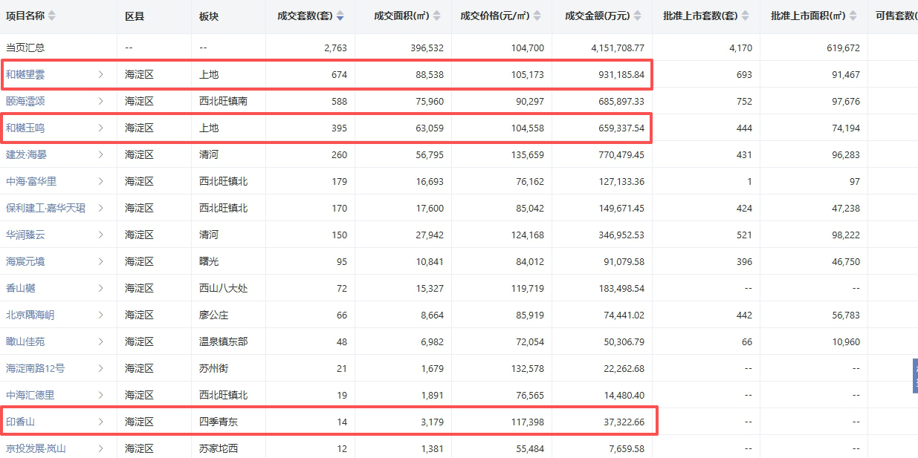

仓储案例
